Sayfa1
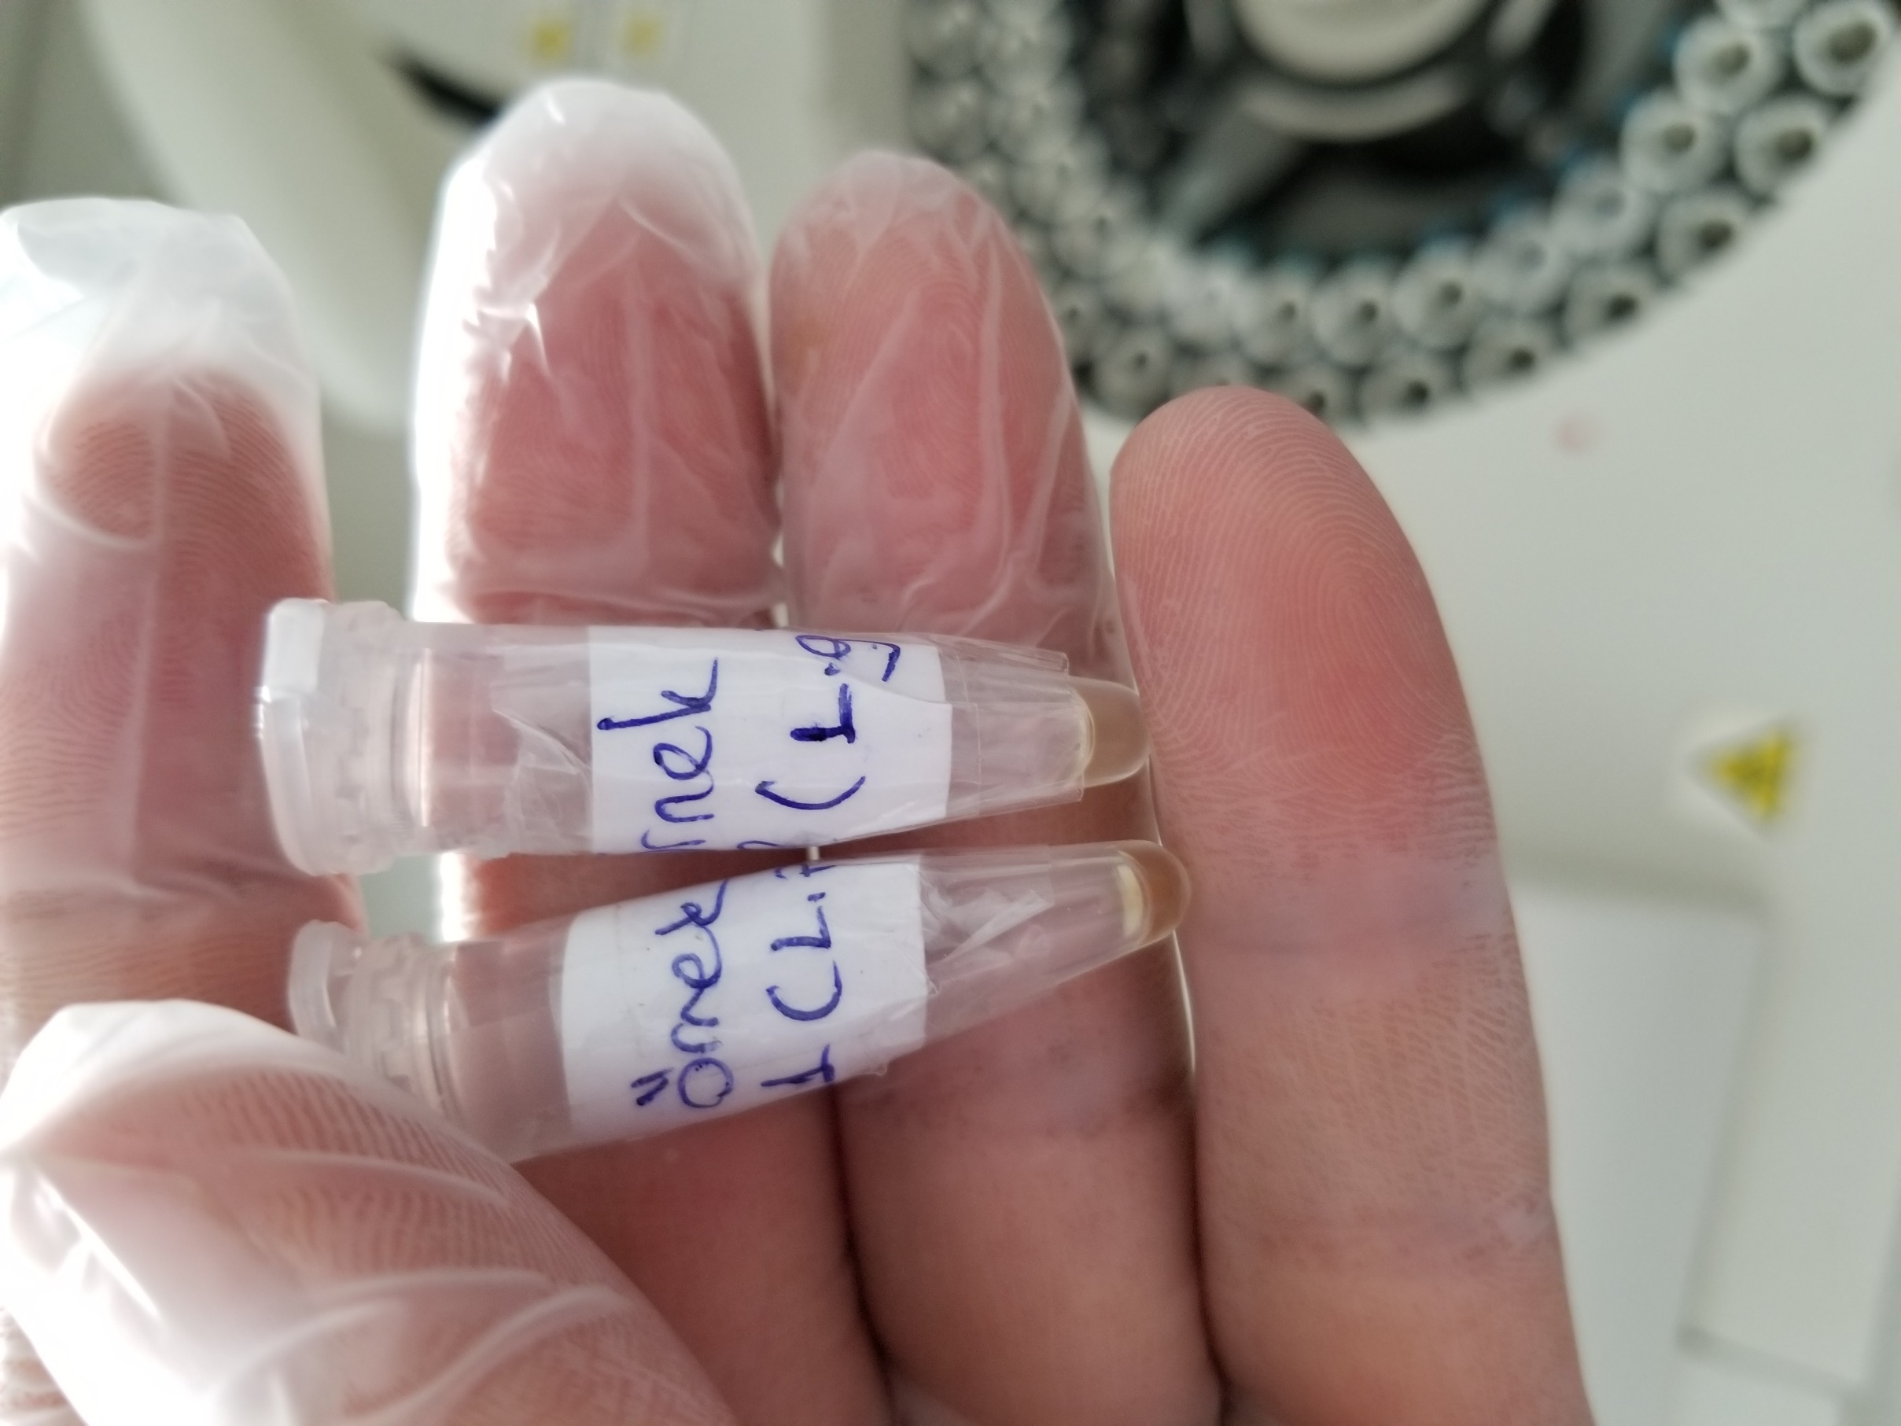
Numune Adı | TAS(mmol/L) | TOS (µmol/L) | OSI
3(R-G.Et) | 2.51 | 24.78 | 0.987
4(2.P.Et) | 2.48 | 16.67 | 0.672

Bu çalışmada "Relassay" marka kitler kullanılmıştır.
TAS için kat. No. RL0017
TOS için kat. No. RL0024
Kullanılan cihaz: Mindray BS300

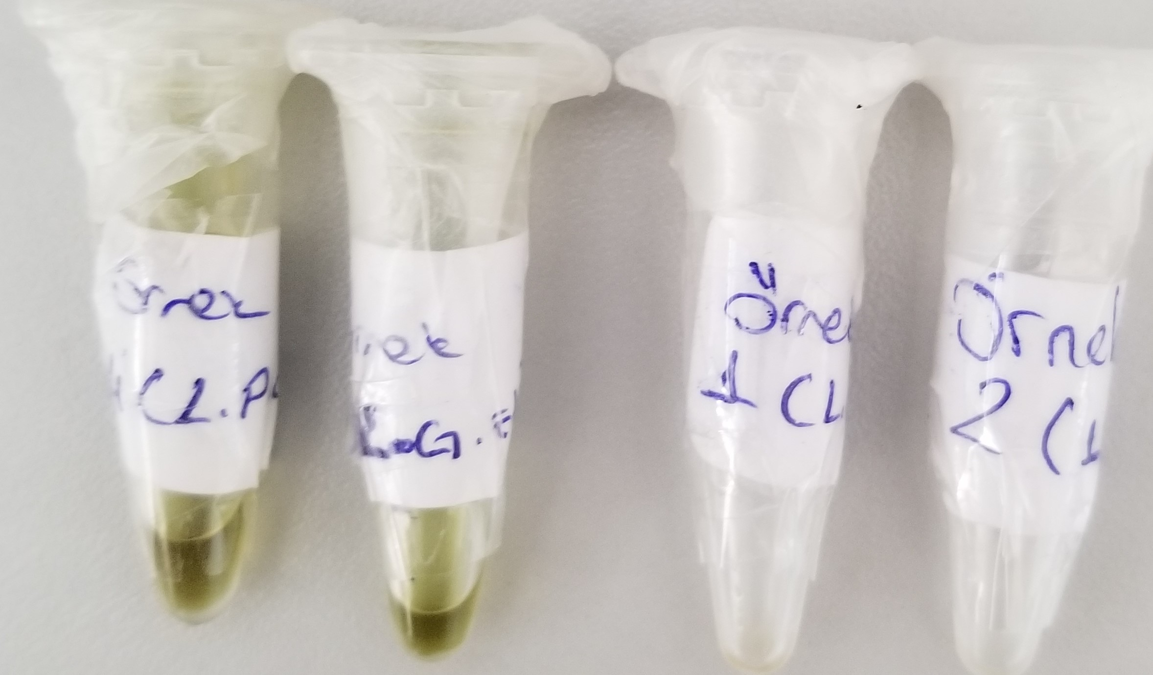

Yetersiz Numune

